상품제안서
에스쿠다마 아리아 캐리어 20인치 | 상품코드: S16779

 |  |  |  |  |  |  | 02-713-8555 | www.synergygift.co.kr
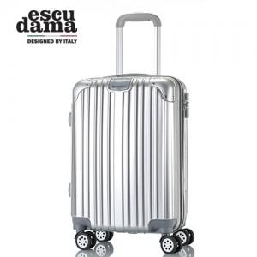

【상세/제작정보】 | 초경량 재질을 사용하여 편의성을 높였습니다

【인쇄/포장옵션】 | 스티커 / 포장불가능

【공급단가】 | 수량 | 20~ | 50~ | 100~ | 500~ | 1,000~
*VAT별도 | 단가 | 35,000원 | 33,750원 | 32,500원 | 31,250원 | 30,000원

【상품 URL】 | https://www.synergygift.co.kr:443/src/goods_detail.php?gdno=14801

